5월 1주
주간보고서 |  |  | 작성자: 김서원

순서 | 대분류 | 금주 작업목록 | 차주 작업계획
 |  | 작업내용, 어려웠던 내용, 시도했던 방법 및 결과 | 작업할 내용, 시도할 방법
1 | S/W | 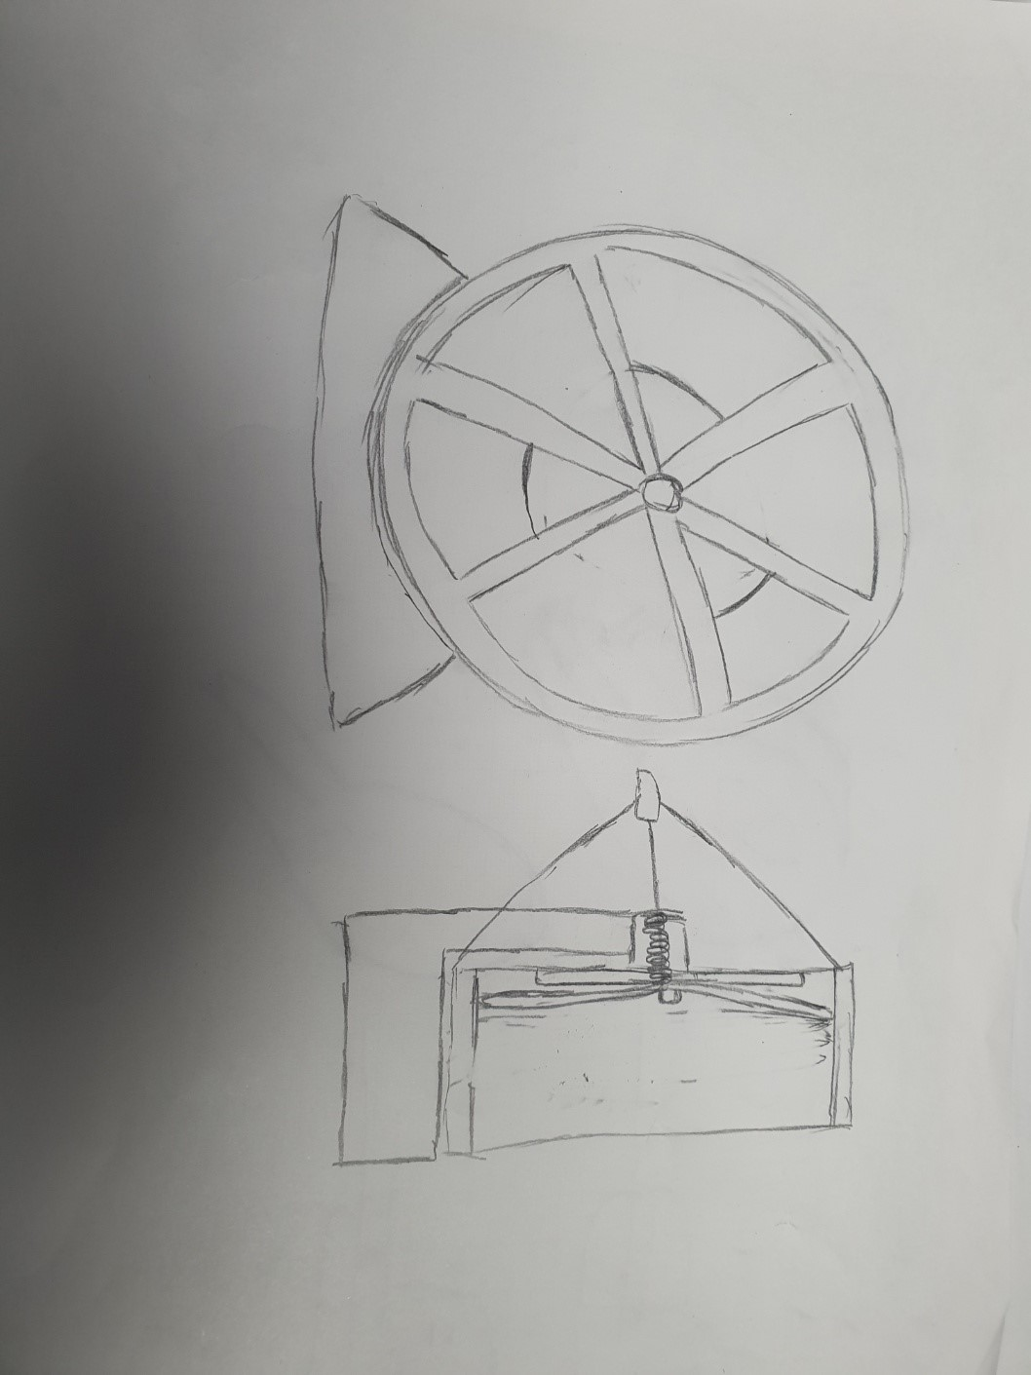 캣휠 오리가미 아이디어 공유 | 캣휠 오르가미 아이디어 3가지 이상 생각하기

